PRESENTACIÓN
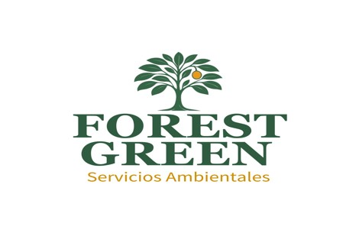 MATRIZ de peligros evaluación y control de RIESGOS FOREST GREEN SERVICIOS AMBIENTALES S.A.S. servicios ambientales servicios forestales y agrícolas

